ÍNDICE
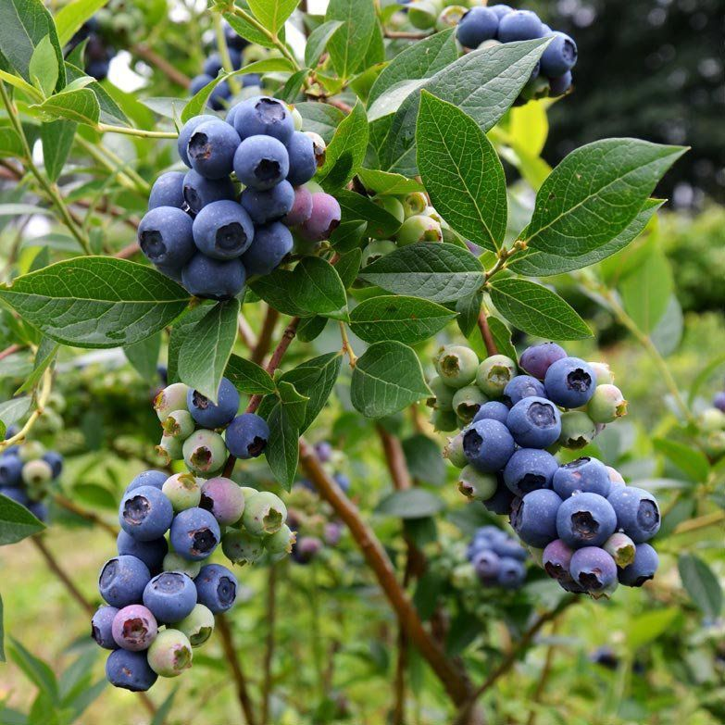
 | MIRTILO
atualizado em: jul/2023 | Código NC: 08104030
 | 1. Comércio Internacional
 | 2. Destinos das Saídas - UE/Países Terceiros
 | 3. Origens das Entradas e Destinos das Saídas
 | 4. Área e Produção
 | 5. Indicadores de análise do Comércio Internacional
Fonte:

1
Mirtilo - Comércio Internacional
Produto | Unidade | Fluxo | 2010 | 2011 | 2012 | 2013 | 2014 | 2015 | 2016 | 2017 | 2018 | 2019 | 2020 | 2021 | 2022*
Mirtilo | Quantidade (tonelada) | Entradas | 3 | 77 | 93 | 320 | 247 | 262 | 443 | 519 | 990 | 1,340 | 1,351 | 1,408 | 2,263
 |  | Saídas | 275 | 271 | 192 | 127 | 294 | 530 | 1,114 | 1,981 | 3,605 | 4,175 | 5,472 | 5,501 | 6,998
 |  | Saldo | 271 | 194 | 99 | -193 | 47 | 268 | 670 | 1,463 | 2,616 | 2,834 | 4,121 | 4,092 | 4,735
 | Valor (1000 EUR) | Entradas | 34 | 620 | 781 | 1,998 | 1,813 | 1,903 | 3,044 | 3,433 | 6,476 | 8,250 | 7,637 | 6,647 | 9,496
 |  | Saídas | 1,658 | 1,350 | 1,101 | 988 | 2,071 | 3,530 | 8,186 | 11,470 | 20,527 | 22,168 | 32,363 | 31,574 | 38,058
 |  | Saldo | 1,624 | 730 | 320 | -1,010 | 257 | 1,627 | 5,141 | 8,036 | 14,051 | 13,918 | 24,726 | 24,927 | 28,562

Preço Médio de Importação |  | EUR/Kg | 11.2 | 8.0 | 8.4 | 6.2 | 7.3 | 7.3 | 6.9 | 6.6 | 6.5 | 6.2 | 5.7 | 4.7 | 4.2
Preço Médio de Exportação |  | EUR/Kg | 6.0 | 5.0 | 5.7 | 7.8 | 7.0 | 6.7 | 7.3 | 5.8 | 5.7 | 5.3 | 5.9 | 5.7 | 5.4
* dados preliminares

Mirtilo - Preço Médio de Importação e de Exportação (€/kg)
 |  |  |  |  |  |  |  |  |  |  |  |  |  | Voltar ao índice

2
Mirtilo - Destinos das Saídas - UE e Países Terceiros (PT)
Produto | Unidade | Fluxo | 2010 | 2011 | 2012 | 2013 | 2014 | 2015 | 2016 | 2017 | 2018 | 2019 | 2020 | 2021 | 2022*
Mirtilo | Quantidade (tonelada) | UE | 274 | 270 | 192 | 127 | 292 | 519 | 1,109 | 1,970 | 3,571 | 4,083 | 4,172 | 5,138 | 6,840
 |  | PT | 0.1 | 0.2 | 0.3 | 0.5 | 1 | 11 | 5 | 12 | 34 | 92 | 1,300 | 363 | 157
 |  | Total | 275 | 271 | 192 | 127 | 294 | 530 | 1,114 | 1,981 | 3,605 | 4,175 | 5,472 | 5,501 | 6,998
 | Valor (1000 EUR) | UE | 1,657 | 1,347 | 1,097 | 983 | 2,056 | 3,460 | 8,146 | 11,397 | 20,338 | 21,697 | 24,611 | 29,521 | 37,011
 |  | PT | 1 | 2 | 4 | 5 | 15 | 70 | 39 | 72 | 189 | 471 | 7,752 | 2,053 | 1,047
 |  | Total | 1,658 | 1,350 | 1,101 | 988 | 2,071 | 3,530 | 8,186 | 11,470 | 20,527 | 22,168 | 32,363 | 31,574 | 38,058
* dados preliminares

Mirtilo - Destinos das Saídas - UE e PT (t)
 |  |  |  |  |  |  |  |  |  |  |  |  |  | Voltar ao índice

4
Mirtilo - Área e Produção
Rubrica | Unidade | 2010 | 2011 | 2012 | 2013 | 2014 | 2015 | 2016 | 2017 | 2018 | 2019 | 2020 | 2021 | 2022
Área | ha | 43 | 75 | 211 | 534 | 823 | 1,325 | 1,518 | 1,703 | 1,933 | 2,481 | 2,490 | 2,587 | 2,620
Produção | tonelada | 530 | 700 | 1,437 | 1,429 | 1,824 | 4,436 | 6,572 | 9,840 | 11,061 | 15,160 | 15,418 | 17,144 | 19,051
a) inclui ervilhas, pimento, cenouras, milho, courgette, tomate, feijão verde, beringela, etc
b) inclui esparregado (excepto produtos conservados em vinagre ou ácido acético, tomates, cogumelos, trufas e pratos preparados destes produtos

Mirtilo - Área (ha) e Produção (t)
 |  |  |  |  |  |  |  |  |  |  |  |  | Voltar ao índice

5
Mirtilo - Indicadores de análise do Comércio Internacional
Rubrica | Unid. | 2010 | 2011 | 2012 | 2013 | 2014 | 2015 | 2016 | 2017 | 2018 | 2019 | 2020 | 2021 | 2022
Produção | ton | 530 | 700 | 1,437 | 1,429 | 1,824 | 4,436 | 6,572 | 9,840 | 11,061 | 15,160 | 15,418 | 17,144 | 19,051
Importação | ton | 3 | 77 | 93 | 320 | 247 | 262 | 443 | 519 | 990 | 1,340 | 1,351 | 1,408 | 2,263
Exportação | ton | 275 | 271 | 192 | 127 | 294 | 530 | 1,114 | 1,981 | 3,605 | 4,175 | 5,472 | 5,501 | 6,998

Orientação Exportadora | % | 51.8 | 38.7 | 13.4 | 8.9 | 16.1 | 11.9 | 16.9 | 20.1 | 32.6 | 27.5 | 35.5 | 32.1 | 36.7
Consumo Aparente | ton | 259 | 506 | 1,338 | 1,622 | 1,777 | 4,168 | 5,902 | 8,377 | 8,445 | 12,326 | 11,297 | 13,052 | 14,316
Grau de Auto-Aprovisionamento | % | 205.0 | 138.2 | 107.4 | 88.1 | 102.6 | 106.4 | 111.4 | 117.5 | 131.0 | 123.0 | 136.5 | 131.4 | 133.1
Grau de Abastec. do merc. interno | % | 98.8 | 84.8 | 93.0 | 80.2 | 86.1 | 93.7 | 92.5 | 93.8 | 88.3 | 89.1 | 88.0 | 89.2 | 84.2
Nota:
Orientação Exportadora = Exportação / Produção x 100
Consumo Aparente = Produção + Importação - Exportação |  |  |  |  |  |  |  |  |  |  |  | Voltar ao índice
Grau de Auto-Aprovisionamento = Produção / Consumo Aparente x 100
Grau de Abastecimento do mercado interno = (Produção - Exportação) / Consumo Aparente x 100

Mirtilo - Produção, Importação, Exportação e Consumo Aparente (t)
Mirtilo - Grau de Auto-Aprovisionamento e Grau de Abastecimento do Mercado Interno (%)

